git_command
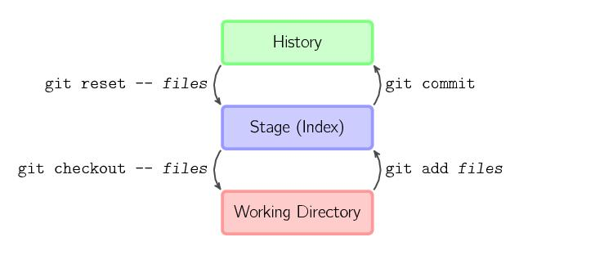

http://www.yiibai.com/git/git_config.html
git config命令用于获取并设置存储库或全局选项。这些变量可以控制Git的外观和操作的各个方面。
git help命令显示有关Git的帮助信息。
git init命令创建一个空的Git仓库或重新初始化一个现有仓库
git add命令将文件内容添加到索引(将修改添加到暂存区)。也就是将要提交的文件的信息添加到索引库中。
git add命令将文件内容添加到索引(将修改添加到暂存区)。也就是将要提交的文件的信息添加到索引库中。
git status命令用于显示工作目录和暂存区的状态。使用此命令能看到那些修改被暂存到了, 哪些没有, 哪些文件没有被Git tracked到。git status不显示已经commit到项目历史中去的信息。看项目历史的信息要使用git log.
git commit命令用于将更改记录(提交)到存储库。将索引的当前内容与描述更改的用户和日志消息一起存储在新的提交中。
git reset命令用于将当前HEAD复位到指定状态。一般用于撤消之前的一些操作（如：git add，git commit等）
git reset命令用于将当前HEAD复位到指定状态。一般用于撤消之前的一些操作（如：git add，git commit等）
git mv命令用于移动或重命名文件，目录或符号链接。
git branch命令用于列出，创建或删除分支。
git branch命令用于列出，创建或删除分支。
git merge命令用于将两个或两个以上的开发历史加入(合并)一起
git mergetool命令用于运行合并冲突解决工具来解决合并冲突。
git log命令用于显示提交日志信息。
git stash命令用于将更改储藏在脏工作目录中。
git tag命令用于创建，列出，删除或验证使用GPG签名的标签对象。同大多数 VCS 一样，Git 也可以对某一时间点上的版本打上标签。人们在发布某个软件版本(比如 v1.0 等等)的时候，经常这么做。本节我们一起来学习如何列出所有可用的标签，如何新建标签，以及各种不同类型标签之间的差别
git fetch命令用于从另一个存储库下载对象和引用。
git pull命令用于从另一个存储库或本地分支获取并集成(整合)。git pull命令的作用是：取回远程主机某个分支的更新，再与本地的指定分支合并，它的完整格式稍稍有点复杂。
git push命令用于将本地分支的更新，推送到远程主机。它的格式与git pull命令相似。
git submodule命令用于初始化，更新或检查子模块。
git show命令用于显示各种类型的对象。
git shortlog命令用于汇总git日志输出。
git describe命令显示离当前提交最近的标签
git rebase命令在另一个分支基础之上重新应用，用于把一个分支的修改合并到当前分支。
git remote命令管理一组跟踪的存储库。
要参与任何一个 Git 项目的协作，必须要了解该如何管理远程仓库。远程仓库是指托管在网络上的项目仓库，可能会有好多个，其中有些你只能读，另外有些可以写。同他人协作开发某 个项目时，需要管理这些远程仓库，以便推送或拉取数据，分享各自的工作进展。管理远程仓库的工作，包括添加远程库，移除废弃的远程库，管理各式远程库分支，定义是否跟踪这些分支等等。

